Лист1
№ | Ссылка | Название | Превью | Просмотры | Подписчики | Длительность | Просмотры/подписчики | Дата публикации | Продукт
0
1 | https://www.youtube.com/watch?v=Huc6_KNDaI0 | Вот что на самом деле происходит во время тантра-массажа |  | 5164486 | 1900000 | 18:43 | 2.72 | 2024-05-06
2 | https://www.youtube.com/watch?v=qSjdAs0lgV0 | Баня, Хамам, Сауна - в чем разница? Андрей Паровар! | 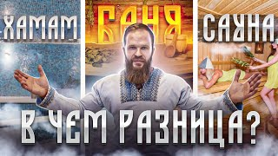 | 441710 | 106000 | 11:37 | 4.17 | 2020-09-29
3 | https://www.youtube.com/watch?v=dLSWo1Bonj8 | Что будет, если посещать сауну регулярно в течение 14 дней?🧐 |  | 427311 | 6830000 | 6:15 | 0.06 | 2023-01-17
4 | https://www.youtube.com/watch?v=ZMei5IhNsEI | 5 Мифов про Баню! Знакомство с Андреем Пароваром! |  | 552779 | 106000 | 12:37 | 5.21 | 2020-09-15

